ESTRATÈGIA
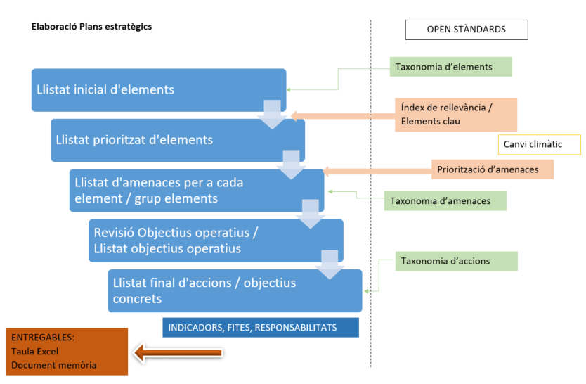
ESQUEMA CONCEPTUAL PER A L'ELABORACIÓ DEL PLA ESTRATÈGIC EN EL MARC
DELS ESTÀNDARDS OBERTS PER A LA GESTIÓ ADAPTATIVA A CATALUNYA

